Sheet1
LF NEW Generator 연결부위 설명서

 | 강제 점퍼단자 연결

2번, 3번 연결: LF 파워 출력 On/Off (SSR로 연결)
4번, 6번 연결: LF BOARD 전원연결부 (AC220 V 연결)
*위에서 아래로 1~6번순

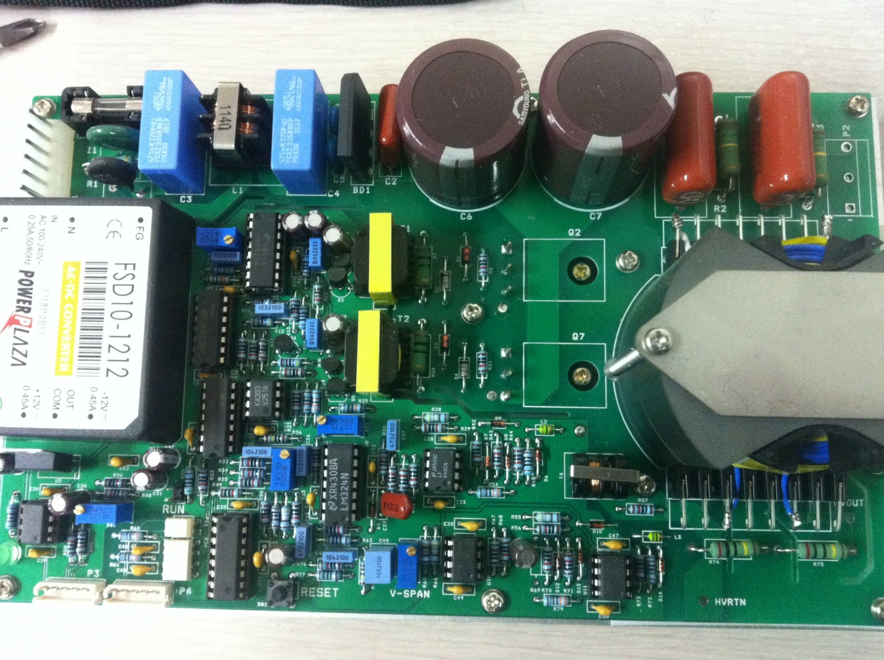

1번 연결 : Setpoint Signal Input(0V~+5V) (LF 출력 파워 설정) |  | HVRTN: Ground 연결
2번 연결 : Analogue Signal Common(-연결)
*우측에서 좌측으로1~6번순

 |  |  | HVOUT: 플라즈마 전극에 연결
 |  |  | 고압케이블 사용

